平衡表
 | 物 料 采 购 出 运 平 衡 表
 | 季节号：26SP， 款名：F8469A5 Babyboy男婴
订单号/PO | 颜色/color code | 尺 码
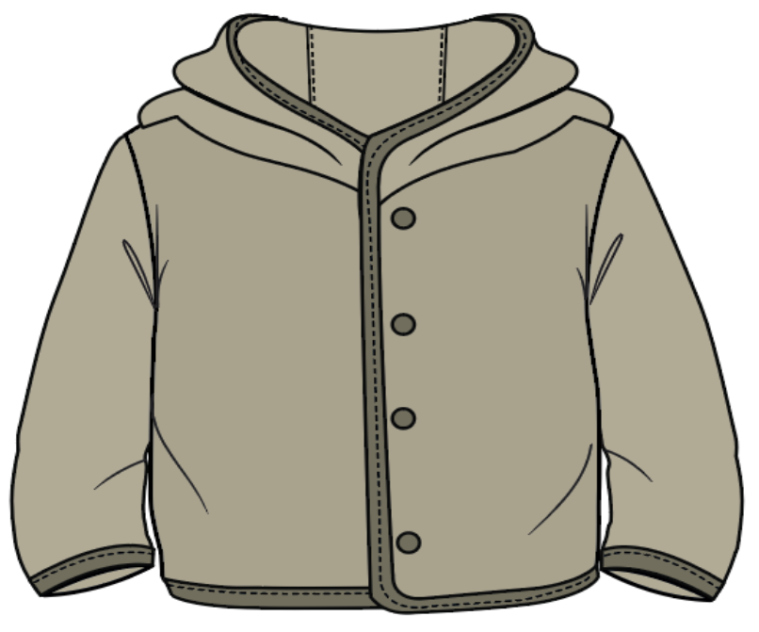
 |  | 9-12 M | 12-18 M | 18-24 M | 2/3 Y | 3/4 Y | 4/5 Y | 5/6 Y | 小计： | 交期
1665262-ECOM独码-伊斯坦布尔仓库 | KH271-LT.KHAKI 卡其色 | 24 | 24 | 24 | 48 | 48 | 48 | 48 | 264 | 2025-10-09 | 无价格
1665263-配比-摩尔多瓦 | KH271-LT.KHAKI 卡其色 | 13 | 13 | 13 | 26 | 26 | 26 | 26 | 143 | 2025-10-09 | 有价格
1665264-配比-伊拉克北部 | KH271-LT.KHAKI 卡其色 | 3 | 3 | 3 | 6 | 6 | 6 | 6 | 33 | 2025-10-09 | 有价格
1665265-配比-摩洛哥 | KH271-LT.KHAKI 卡其色 | 11 | 11 | 11 | 22 | 22 | 22 | 22 | 121 | 2025-10-09 | 有价格
1665266-配比-土耳其 | KH271-LT.KHAKI 卡其色 | 86 | 86 | 86 | 172 | 172 | 172 | 172 | 946 | 2025-10-09 | 有价格

 |  | 9-12 M | 12-18 M | 18-24 M | 2/3 Y | 3/4 Y | 4/5 Y | 5/6 Y |  | 通用吊牌数量
汇总TOTAL | KH271-LT.KHAKI 卡其色 | 137 | 137 | 137 | 274 | 274 | 274 | 274 | 1507 | 1537
 | 合计 | 137 | 137 | 137 | 274 | 274 | 274 | 274 | 1507

尺码标数量（3%）
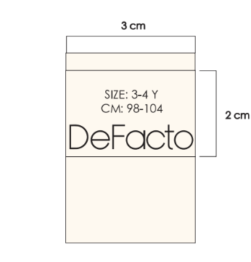
 | 物 料 采 购 出 运 平 衡 表
 | 季节号：26SP， 款名：F8469A5 Babyboy男婴
 |  | 9-12 M | 12-18 M | 18-24 M | 2/3 Y | 3/4 Y | 4/5 Y | 5/6 Y
汇总TOTAL | KH271-LT.KHAKI 卡其色 | 141 | 141 | 141 | 282 | 282 | 282 | 282 | 1551
 | 合计 | 141 | 141 | 141 | 282 | 282 | 282 | 282 | 1551

